Arduino IDE
ダウンロード先
 | 公式
 |  | https://www.arduino.cc/
 | 使用したファイル
 |  | https://www.arduino.cc/download_handler.php?f=/arduino-1.8.13-windows.zip

環境設定
 | ファイル > 環境設定
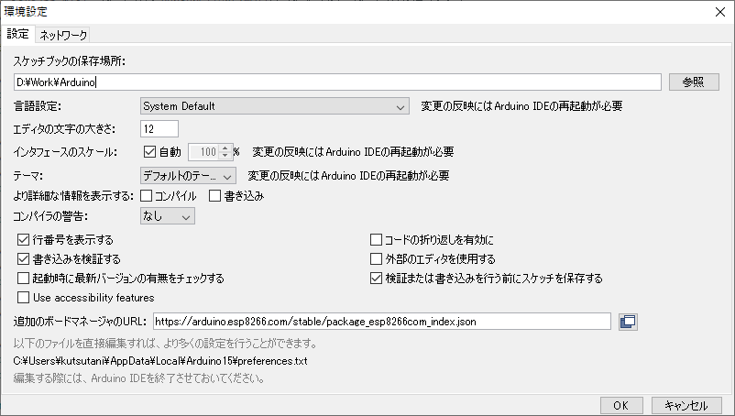

チェック

チェックはずす

IoT基本
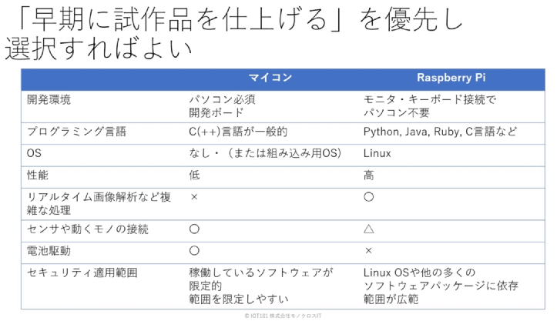
IoT基本構成
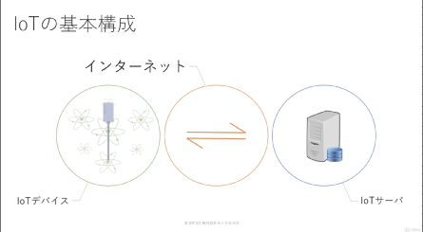

 | 「IoTデバイス」の情報を「IoTサーバ」で判断して、IoTデバイスを動作させることで
 | 社会に良いように振舞わせる。
 | →スマート にする

マイコンとRaspberry Pi

接続(物理空間)
使用するマイコンボード
 | ESP-WROOM-02開発ボード
 |  | 秋月電子で販売している。
 |  | http://akizukidenshi.com/catalog/g/gK-12236/

 |  |  | ESP8266EX を搭載している。
 |  |  | → TCP/IPスタックとマイクロコントローラを備えたWi-Fiモジュール

ボードマネージャのURL設定
 | 1.6.4以降、Arduinoでは、Boards Managerを使用してサードパーティの
 | プラットフォームパッケージをインストールできる。

 | https://github.com/esp8266/Arduino

 | 設定 > 環境設定
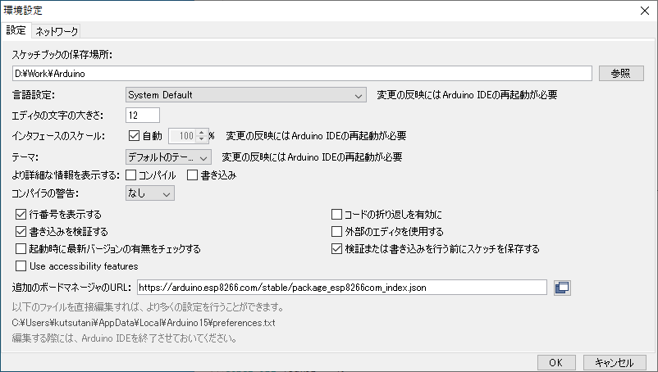

URLを入力する

 | ツール > ボード > ボードマネージャ…
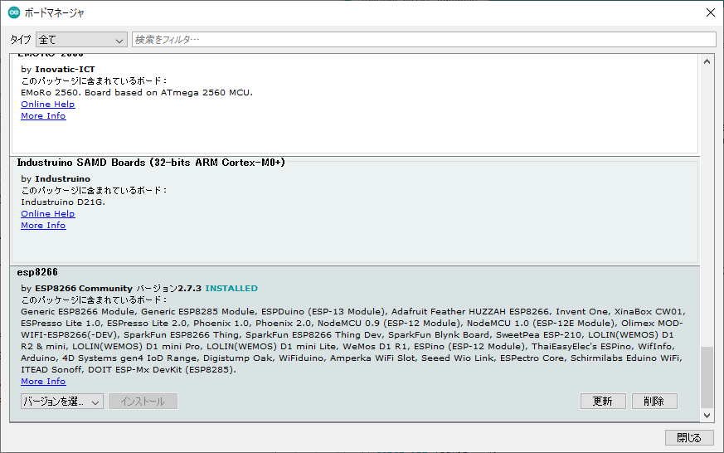

 |  | esp8266 にてバージョンを選択してインストールする。

 | ボード等を選択する

 |  |  |  |  |  |  | このようになるように設定する

IOの接続 |  |  |  |  | 20 | 11

 |  |  |  |  | 1 | 10
 |  | 1 | 3V | 人感センサ+
 |  | 3 | IO14 | 人感センサ出力
 |  | 7 | IO2 | LED(+)長い足
 |  | 9 | GND | LED(-)
 |  | 20 | GND | 人感センサ-

シリアルポートを接続
 | ESP-WROOM-02開発ボード をPCとUSBケーブルで接続する。
 | → COM** と認識すること

MQTT
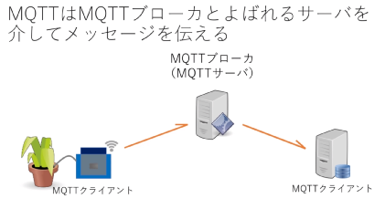

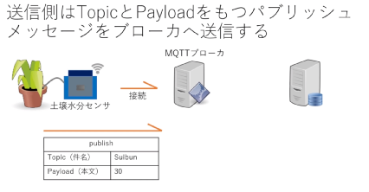

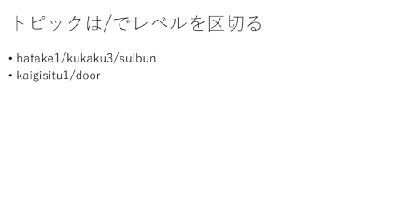

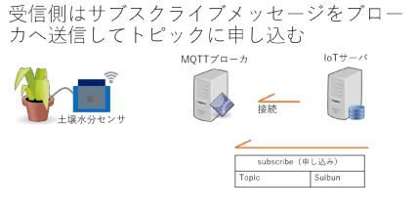

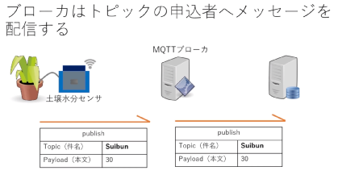

MQTTブローカは、サブスクライブメッセージを受信していれば
パブリッシュメッセージをクライアントに配信してくれる

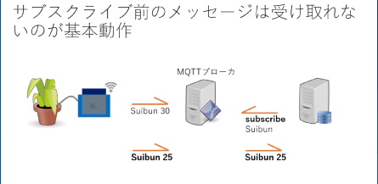

subscribe前なので
受け取れない

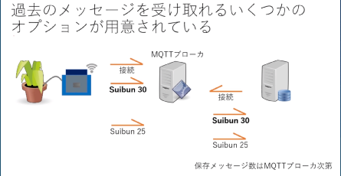

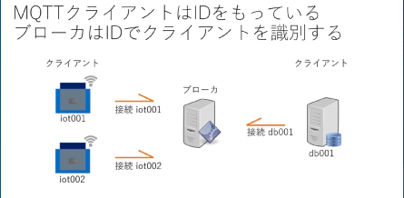

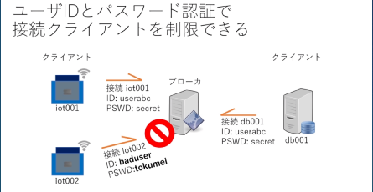

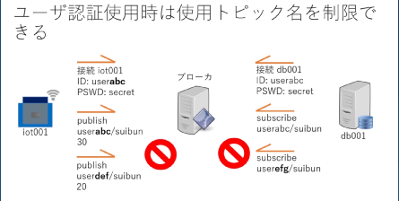
 |  | この機能により、MQTTブローカを複数人で使用できる

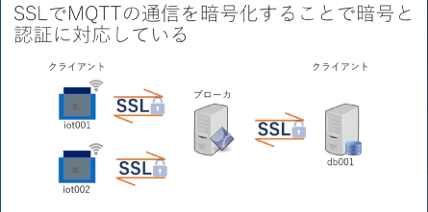

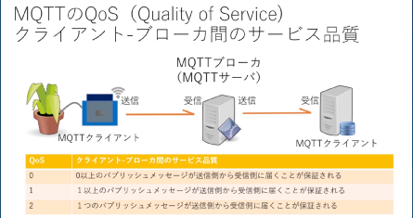

 | →「保証なし」と同じ
 | → 再送されるのは1つ

サンプルプログラム
サンプルプログラム入手先
 | https://bitbucket.org/monoxit/iot101y19/src/master/

ライブラリ インストール
 | ツール > ライブラリ管理 > PubSubClient
 | →インストールする

サンプルスケッチの構成
・ | setup

・ | setupWifi
 |  | Wifiにつなぐ部分
 |  | (誰が書いても同じようになる)
・ | callback
 |  | MQTTブローカーからメッセージ受信したときに 行うこと

・ | loop

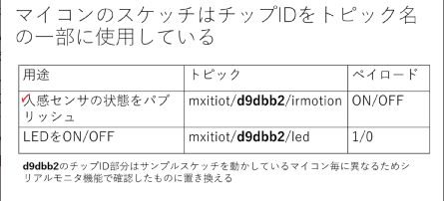

 |  |  | マイコン →(バブリッシュ)→ MQTT

 |  |  | マイコン ←(バブリッシュ)← MQTT
 |  |  | マイコン →(サブスクライブ)→ MQTT

MQTTブローカ(HIVE MQ)の設定
http://hivemq.com/demos/websocket-client/
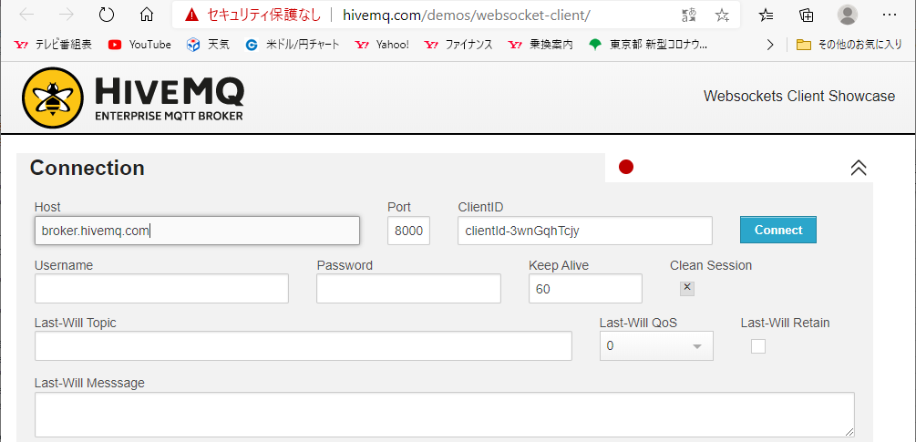

(1) ソースと同じホスト名に変更する
(2) 押下(接続)

接続後
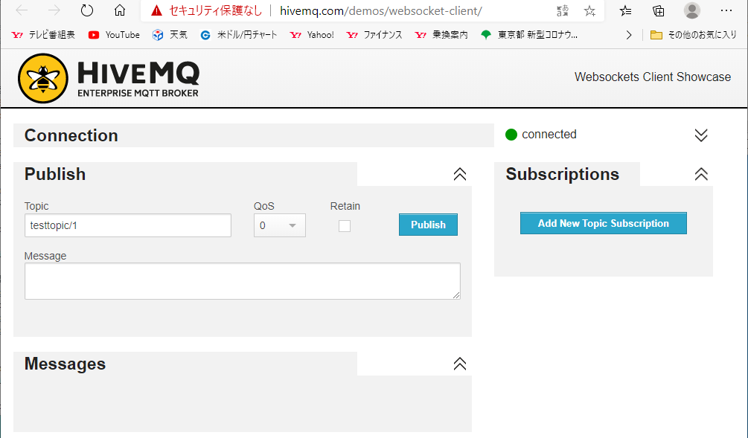

接続された

実験なので0でいい

設定したら押下

「人感センサのトピック」を設定する

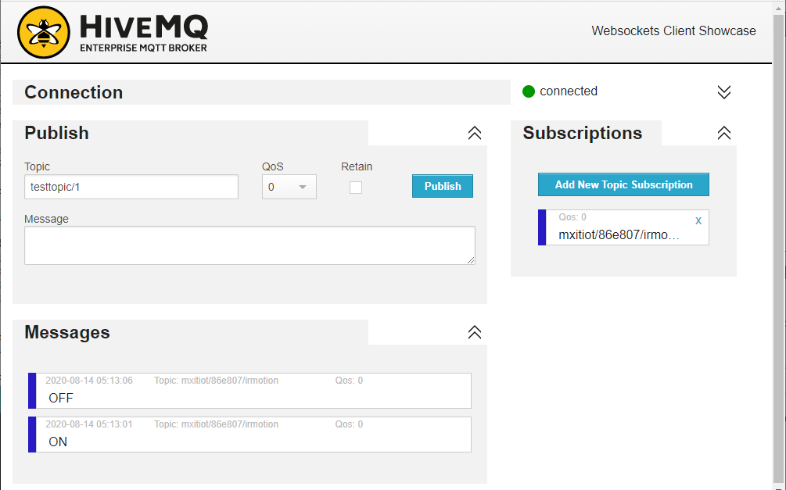

ネット経由でPCが受信したメッセージ

今度は、LEDをON/OFFする
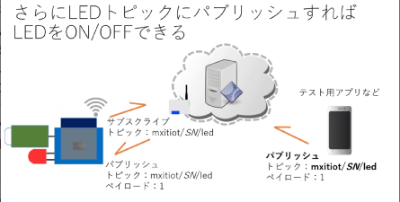

パブリッシュすることで、LEDを操作する

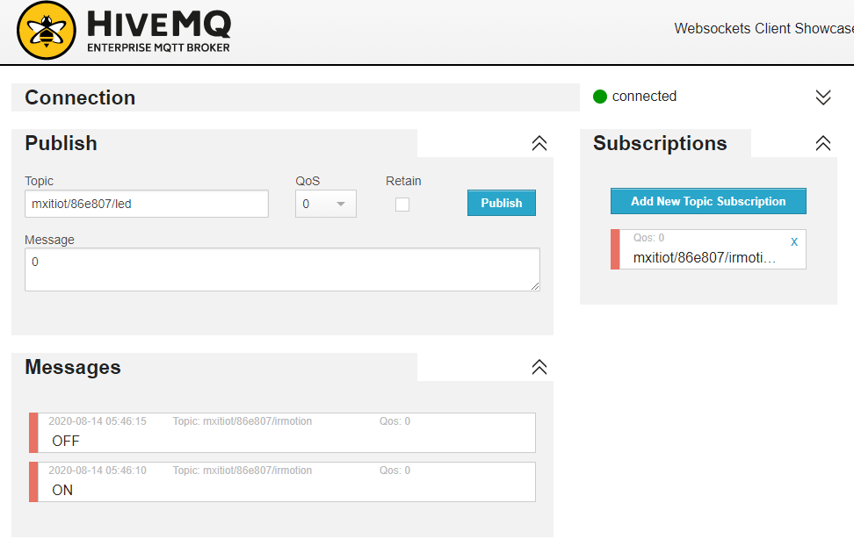

LEDのトピックを設定

パブリッシュ
LEDのペイロードを設定

Connecting to aterm-68e873-g
...........
WiFi connected
IP address:
192.168.100.9
mqttDeviceId:86e807
IR Topic:mxitiot/86e807/irmotion
LED Topic:mxitiot/86e807/led
Attempting MQTT connection...connected
Publish:mxitiot/86e807/irmotion:ON
Publish:mxitiot/86e807/irmotion:OFF
Publish:mxitiot/86e807/irmotion:ON
Publish:mxitiot/86e807/irmotion:OFF
Publish:mxitiot/86e807/irmotion:ON
Publish:mxitiot/86e807/irmotion:OFF
Message arrived [mxitiot/86e807/led] 1
Message arrived [mxitiot/86e807/led] 0
Message arrived [mxitiot/86e807/led] 1
Message arrived [mxitiot/86e807/led] 0

